dados_sob_analise
...
 | 1 | 2 | 3 | 4 | dados de análise
Dorso reto | 100% | 0% | 0% | 0% | 100%
Dorso inclinado | 30% | 50% | 20% | 0% | 0%
Dorso reto e torcido | 20% | 30% | 50% | 0% | 0%
Inclinado e torcido | 10% | 20% | 40% | 30% | 0%
Dois braços para baixo | 100% | 0% | 0% | 0% | 0%
Um braço para cima | 30% | 50% | 20% | 0% | 0%
Dois braços para cima | 20% | 50% | 30% | 0% | 100%
1. Individuo sentado | 90% | 10% | 0% | 0% | 0%
2. Em pé com duas pernas retas | 80% | 20% | 0% | 0% | 100%
3. Em pé com uma perna reta e outra flexionada | 30% | 50% | 20% | 0% | 0%
4. Em pé ou agachado com as duas pernas flexionadas e o peso equilibrado em ambas | 10% | 20% | 40% | 30% | 0%
5. Em pé ou agachado com as duas pernas flexionadas e o peso em assimetria | 10% | 20% | 40% | 30% | 0%
6. Ajoaelhado | 20% | 30% | 50% | 0% | 0%
7. Andando | 80% | 20% | 0% | 0% | 0%
menor que 10kg |  |  |  |  | 0%
entre 10kg e 20kg |  |  |  |  | 100%
maior que 20kg |  |  |  |  | 0%
...
 | 1 | 1 | 100% | 480 | min
 | 2 | 0 | 0% | 0 | min
 | 3 | 0 | 0% | 0 | min
 | 4 | 0 | 0% | 0 | min
 |  | 1 | 100% | 480 | min
...
3 | 4 | 5
0 | 0 | 0
0 | 0 | 0
0 | 0 | 0
1 | 0 | 0
1 | 0 | 0
...
 | 1
 | 2
 | 3
 | 4
...

dados_de_base
...
6 | 6 | 6 | 7 | 7 | 7 | perna
1161 | 1162 | 1163 | 1171 | 1172 | 1173 |  |  |  | DORSO |  |  |  | BRAÇOS |  |  | PERNAS
1261 | 1262 | 1263 | 1271 | 1272 | 1273 |  |  |  | 1. Dorso reto | 2. Dorso inclinado | 3. Dorso reto e torcido | 4. Inclinado e torcido | 1. Dois braços para baixo | 2. Um braço para cima | 3. Dois braços para cima | 1. Individuo sentado | 2. Em pé com duas pernas retas | 3. Em pé com uma perna reta e outra flexionada | 4. Em pé ou agachado com as duas pernas flexionadas e o peso equilibrado em ambas | 5. Em pé ou agachado com as duas pernas flexionadas e o peso em assimetria | 6. Ajoaelhado | 7. Andando
1361 | 1362 | 1363 | 1371 | 1372 | 1373 |  | DURAÇÃO MÁXIMA (% da jornada de trabalho) | 10 | 1 | 1 | 1 | 1 | 1 | 1 | 1 | 1 | 1 | 1 | 1 | 1 | 1 | 1
2161 | 2162 | 2163 | 2171 | 2172 | 2173 |  |  | 20 | 1 | 1 | 1 | 2 | 1 | 1 | 1 | 1 | 1 | 1 | 2 | 2 | 1 | 1
2261 | 2262 | 2263 | 2271 | 2272 | 2273 |  |  | 30 | 1 | 1 | 2 | 2 | 1 | 1 | 2 | 1 | 1 | 1 | 2 | 2 | 2 | 1
2361 | 2362 | 2363 | 2371 | 2372 | 2373 |  |  | 40 | 1 | 2 | 2 | 3 | 1 | 2 | 2 | 1 | 1 | 2 | 3 | 3 | 2 | 1
3161 | 3162 | 3163 | 3171 | 3172 | 3173 |  |  | 50 | 1 | 2 | 2 | 3 | 1 | 2 | 2 | 1 | 1 | 2 | 3 | 3 | 2 | 1
3261 | 3262 | 3263 | 3271 | 3272 | 3273 |  |  | 60 | 1 | 2 | 3 | 3 | 1 | 2 | 2 | 1 | 1 | 2 | 3 | 3 | 3 | 1
3361 | 3362 | 3363 | 3371 | 3372 | 3373 |  |  | 70 | 1 | 2 | 3 | 3 | 1 | 2 | 2 | 1 | 1 | 2 | 3 | 3 | 3 | 1
4161 | 4162 | 4163 | 4171 | 4172 | 4173 |  |  | 80 | 1 | 2 | 3 | 4 | 1 | 2 | 3 | 1 | 1 | 2 | 4 | 4 | 3 | 1
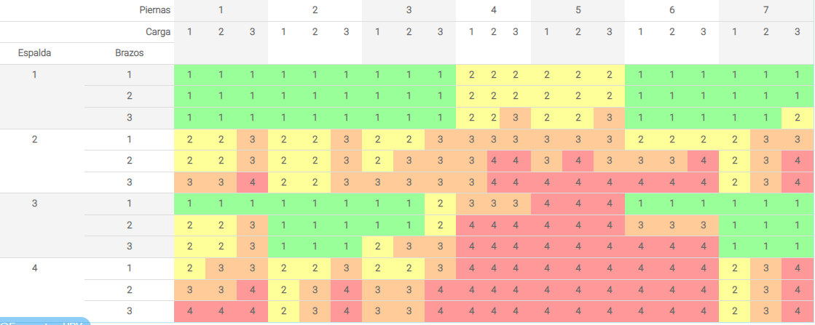
4261 | 4262 | 4263 | 4271 | 4272 | 4273 |  |  | 90 | 1 | 3 | 3 | 4 | 1 | 3 | 3 | 1 | 2 | 3 | 4 | 4 | 3 | 2
4361 | 4362 | 4363 | 4371 | 4372 | 4373 |  |  | 100 | 1 | 3 | 3 | 4 | 1 | 3 | 3 | 2 | 2 | 3 | 4 | 4 | 3 | 2

6 | 6 | 6 | 7 | 7 | 7
1 | 2 | 3 | 1 | 2 | 3
1 | 1 | 1 | 1 | 1 | 1
1 | 1 | 1 | 1 | 1 | 1
1 | 1 | 1 | 1 | 1 | 2
2 | 2 | 2 | 2 | 3 | 3
3 | 3 | 4 | 2 | 3 | 4
4 | 4 | 4 | 2 | 3 | 4
1 | 1 | 1 | 1 | 1 | 1
3 | 3 | 3 | 1 | 1 | 1
4 | 4 | 4 | 1 | 1 | 1
4 | 4 | 4 | 2 | 3 | 4
4 | 4 | 4 | 2 | 3 | 4
4 | 4 | 4 | 2 | 3 | 4
...

